Arbeitsstunden
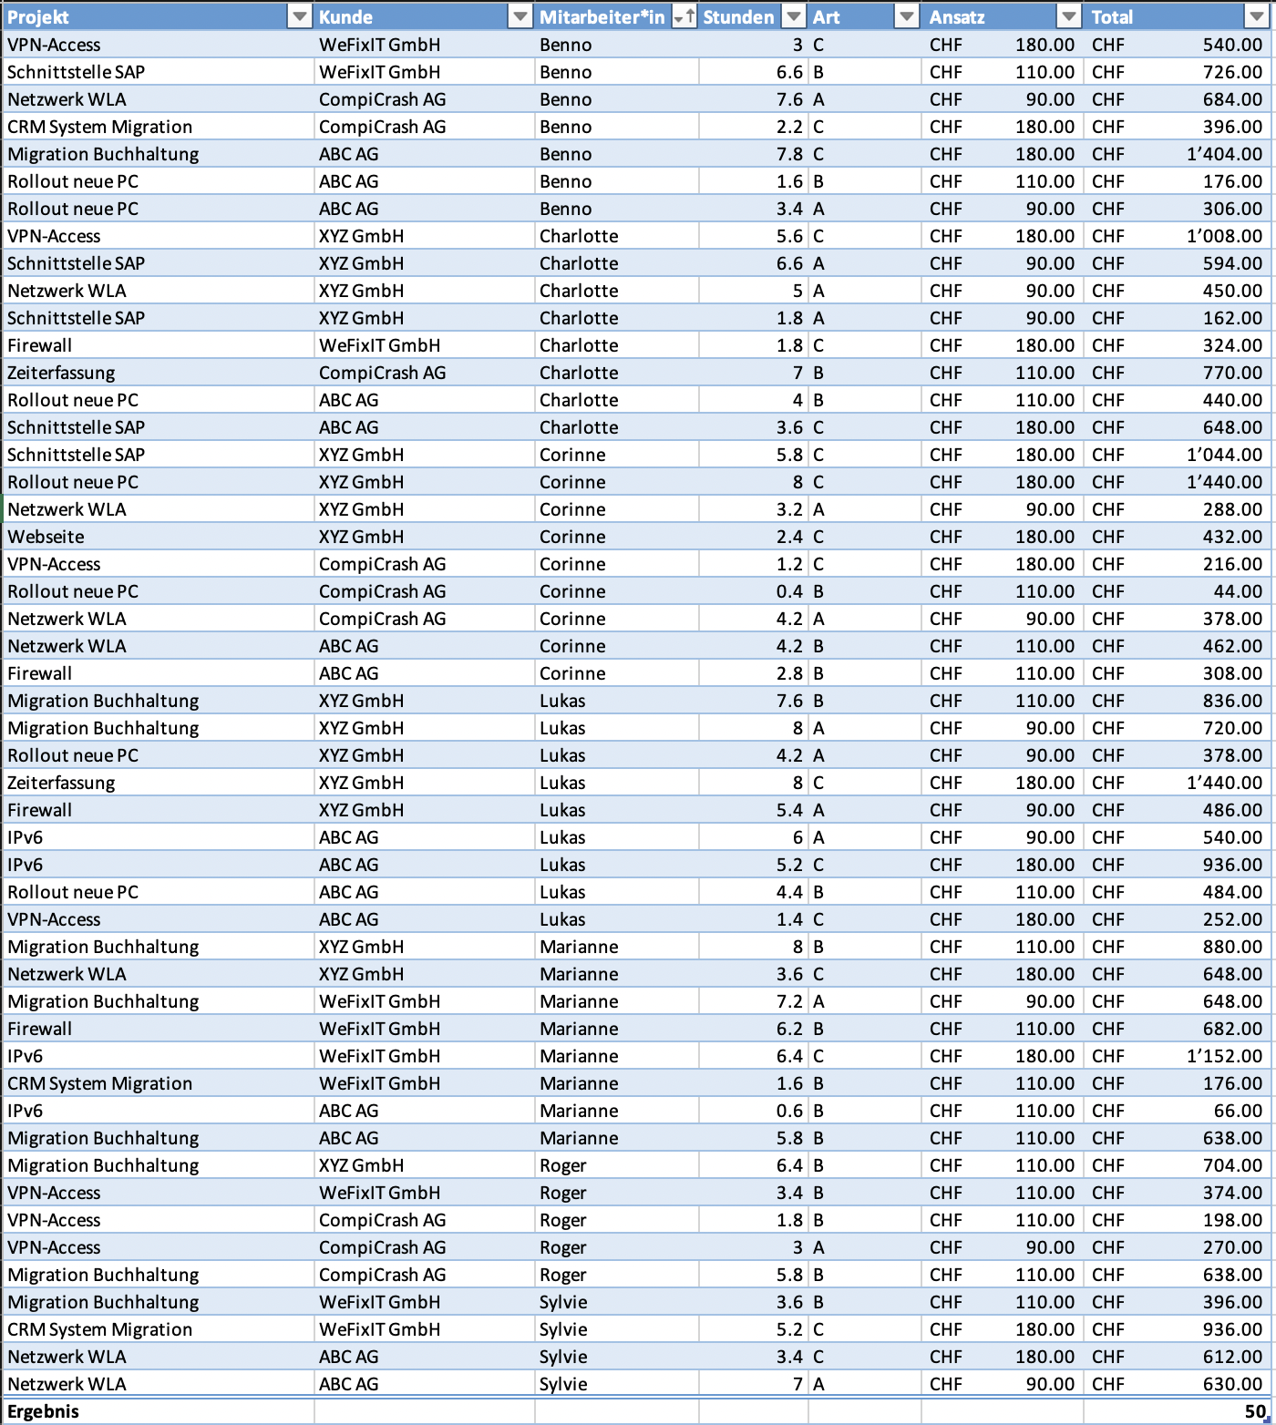
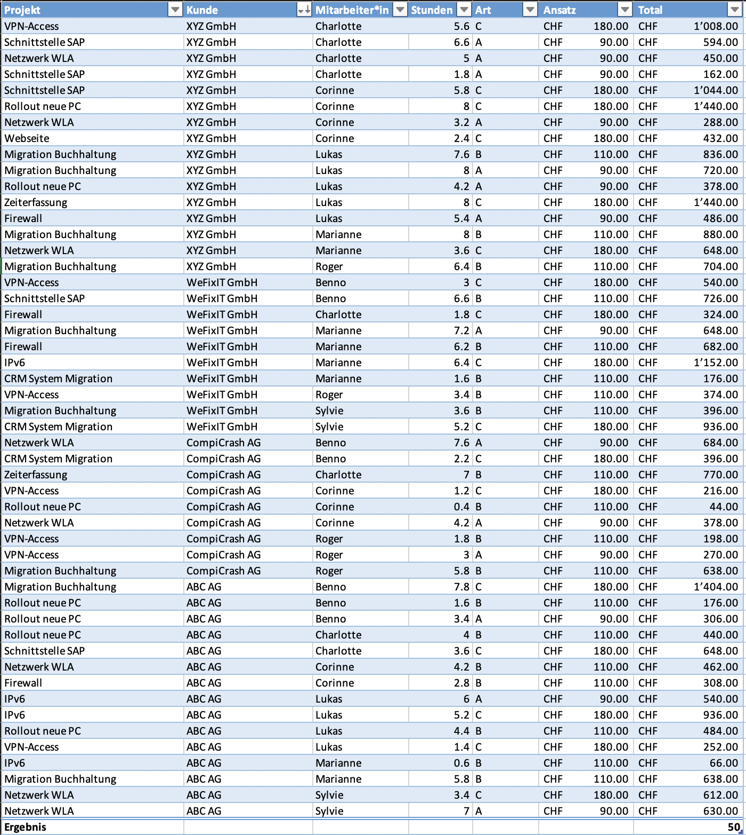
Projekt | Kunde | Mitarbeiter*in | Stunden | Art | Ansatz | Total
CRM System Migration | WeFixIT GmbH | Sylvie | 5.2 | C | #REF! | #REF!
CRM System Migration | CompiCrash AG | Benno | 2.2 | C | #REF! | #REF!
CRM System Migration | WeFixIT GmbH | Marianne | 1.6 | B | #REF! | #REF!
Firewall | WeFixIT GmbH | Charlotte | 1.8 | C | #REF! | #REF!
Firewall | ABC AG | Corinne | 2.8 | B | #REF! | #REF!
Firewall | XYZ GmbH | Lukas | 5.4 | A | #REF! | #REF!
Firewall | WeFixIT GmbH | Marianne | 6.2 | B | #REF! | #REF!
IPv6 | WeFixIT GmbH | Marianne | 6.4 | C | #REF! | #REF!
IPv6 | ABC AG | Lukas | 6 | A | #REF! | #REF!
IPv6 | ABC AG | Marianne | 0.6 | B | #REF! | #REF!
IPv6 | ABC AG | Lukas | 5.2 | C | #REF! | #REF!
Migration Buchhaltung | XYZ GmbH | Lukas | 7.6 | B | #REF! | #REF!
Migration Buchhaltung | XYZ GmbH | Lukas | 8 | A | #REF! | #REF!
Migration Buchhaltung | XYZ GmbH | Marianne | 8 | B | #REF! | #REF!
Migration Buchhaltung | WeFixIT GmbH | Marianne | 7.2 | A | #REF! | #REF!
Migration Buchhaltung | ABC AG | Benno | 7.8 | C | #REF! | #REF!
Migration Buchhaltung | ABC AG | Marianne | 5.8 | B | #REF! | #REF!
Migration Buchhaltung | XYZ GmbH | Roger | 6.4 | B | #REF! | #REF!
Migration Buchhaltung | CompiCrash AG | Roger | 5.8 | B | #REF! | #REF!
Migration Buchhaltung | WeFixIT GmbH | Sylvie | 3.6 | B | #REF! | #REF!
Netzwerk WLA | CompiCrash AG | Benno | 7.6 | A | #REF! | #REF!
Netzwerk WLA | XYZ GmbH | Charlotte | 5 | A | #REF! | #REF!
Netzwerk WLA | XYZ GmbH | Marianne | 3.6 | C | #REF! | #REF!
Netzwerk WLA | XYZ GmbH | Corinne | 3.2 | A | #REF! | #REF!
Netzwerk WLA | CompiCrash AG | Corinne | 4.2 | A | #REF! | #REF!
Netzwerk WLA | ABC AG | Corinne | 4.2 | B | #REF! | #REF!
Netzwerk WLA | ABC AG | Sylvie | 3.4 | C | #REF! | #REF!
Netzwerk WLA | ABC AG | Sylvie | 7 | A | #REF! | #REF!
Rollout neue PC | ABC AG | Benno | 1.6 | B | #REF! | #REF!
Rollout neue PC | XYZ GmbH | Corinne | 8 | C | #REF! | #REF!
Rollout neue PC | ABC AG | Benno | 3.4 | A | #REF! | #REF!
Rollout neue PC | ABC AG | Charlotte | 4 | B | #REF! | #REF!
Rollout neue PC | CompiCrash AG | Corinne | 0.4 | B | #REF! | #REF!
Rollout neue PC | XYZ GmbH | Lukas | 4.2 | A | #REF! | #REF!
Rollout neue PC | ABC AG | Lukas | 4.4 | B | #REF! | #REF!
Schnittstelle SAP | WeFixIT GmbH | Benno | 6.6 | B | #REF! | #REF!
Schnittstelle SAP | XYZ GmbH | Corinne | 5.8 | C | #REF! | #REF!
Schnittstelle SAP | XYZ GmbH | Charlotte | 6.6 | A | #REF! | #REF!
Schnittstelle SAP | XYZ GmbH | Charlotte | 1.8 | A | #REF! | #REF!
Schnittstelle SAP | ABC AG | Charlotte | 3.6 | C | #REF! | #REF!
VPN-Access | XYZ GmbH | Charlotte | 5.6 | C | #REF! | #REF!
VPN-Access | WeFixIT GmbH | Benno | 3 | C | #REF! | #REF!
VPN-Access | CompiCrash AG | Corinne | 1.2 | C | #REF! | #REF!
VPN-Access | WeFixIT GmbH | Roger | 3.4 | B | #REF! | #REF!
VPN-Access | CompiCrash AG | Roger | 1.8 | B | #REF! | #REF!
VPN-Access | CompiCrash AG | Roger | 3 | A | #REF! | #REF!
VPN-Access | ABC AG | Lukas | 1.4 | C | #REF! | #REF!
Webseite | XYZ GmbH | Corinne | 2.4 | C | #REF! | #REF!
Zeiterfassung | XYZ GmbH | Lukas | 8 | C | #REF! | #REF!
Zeiterfassung | CompiCrash AG | Charlotte | 7 | B | #REF! | #REF!
Ergebnis |  |  |  |  |  | 50

